상품제안서
아리랑 로트2 자개 USB+자개 볼펜 2종세트(4GB~128GB) | 상품코드: F25486

 |  |  |  |  |  |  | 02-412-0044 | www.easy1.co.kr
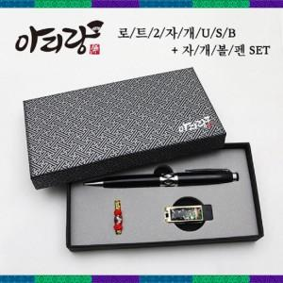

【상세/제작정보】

【인쇄/포장옵션】 | 레이저 / 싸바리케이스

【공급단가】 | 수량 | 50~ | 100~ | 500~ | 1,000~ | 2,000~
*VAT별도 | 8G | 19,800원 | 19,470원 | 18,970원 | 18,640원 | 18,150원
 | 16GB | 22,200원 | 21,830원 | 21,270원 | 20,900원 | 20,350원
 | 32G | 24,600원 | 24,190원 | 23,570원 | 23,160원 | 22,550원
 | 64G | 29,400원 | 28,910원 | 28,170원 | 27,680원 | 26,950원

【상품 URL】 | https://dev.easy1.co.kr:443/src/goods_detail.php?gdno=25486

